2026.4_Line購物_4.5-4.18
申請人 | Zoe |  |  |  | 版本號 | 更新日 | 更新重點 |  | GD完工路徑
活動時間 | 4/5-4/18 |  |  |  | V1 |  | AMS於 3/16 EOD 提供套品資訊 |  | G:\共用雲端硬碟\EXT_TWN_SHP_外部-2026-H1\04\0418\BC_GAME\Big campaign\0418_會員日\08_Affiliate\01_Line購物AMS
美術Deadline | 2026-03-20

工作項目名稱 | Line購物導購曝光資源製作
總製作內容 | Line曝光素材
 | 9
行銷目標 | 活動等級 (勾選) | FALSE | 全站V | 首頁活動 | 分類頁活動 | FALSE
 | 行銷重點
 | 目標客群
 |  |  |  |  |  |  |  | 店家公式,單品手key | (Formula) | (input) | (input) | (input) | (input) | (input) | (Formula)
日期 | 版位 | 尺寸 | 檔名 | 標題（10字內） | 文案 | 版配參考 | 商品資訊提供 | 短文案+回饋% | 商品LINK | GD摳圖LINK | 店名 | LINE POINTS % | shop id | item id | 店家 LINK | 一校(若沒問題請填寫ok)
2026-03-25 | 我的帳戶Down banner | 1029*264 | 0325_我的帳戶Down banner_1029*264 | 蝦皮購物 X 3.25 | 蝦皮購物 蝦皮商城 蝦皮直營 最高15%回饋 15%回饋僅限指定商店，詳請見導購頁 (%數TBC) |  | 注意>>商品圖連結為GD摳圖位置 非BN導引Link | 悠活原力官方旗艦店 Line Point 3% | https://shopee.tw/product-i.1778234.26879061730 | https://down-tw.img.susercontent.com/file/tw-11134207-7rbka-m9seygc7da7b37.webp | 悠活原力官方旗艦店 | 3% | 1778234 | 26879061730 | https://shopee.tw/shop/1778234
2026-03-25 | 首頁Top banner(web) | 1029*357 | 0325_首頁Top banner(web)_1029*357 | 蝦皮購物 X 3.25 | 蝦皮購物 蝦皮商城 蝦皮直營 最高15%回饋 15%回饋僅限指定商店，詳請見導購頁 (%數TBC) | 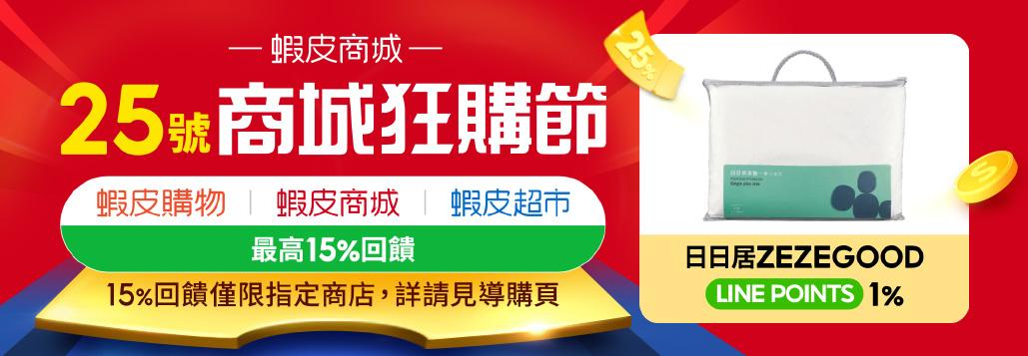 | 注意>>商品圖連結為GD摳圖位置 非BN導引Link | 聯合利華官方旗艦店 Line Point 4% | https://shopee.tw/product-i.21075325.18649893060 | https://down-tw.img.susercontent.com/file/br-11134201-820lj-mlroh534uxafc1.webp | 聯合利華官方旗艦店 | 4% | 21075325 | 18649893060 | https://shopee.tw/shop/21075325
2026-03-25 | 商店回饋Down banner | 750*348 | 0325_商店回饋Down banner_750*348 | 蝦皮購物 X 3.25 | 蝦皮購物 蝦皮商城 蝦皮直營 最高15%回饋 15%回饋僅限指定商店，詳請見導購頁 (%數TBC) | 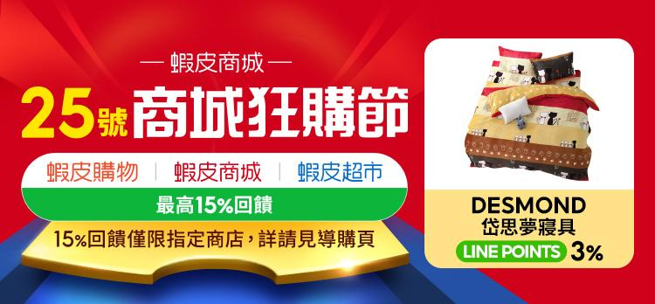 | 注意>>商品圖連結為GD摳圖位置 非BN導引Link | 悠活原力官方旗艦店 Line Point 3% | https://shopee.tw/product-i.1778234.6107019818 | https://down-tw.img.susercontent.com/file/tw-11134207-7rbk9-m6gljnvvkbdk87.webp | 悠活原力官方旗艦店 | 3% | 1778234 | 6107019818 | https://shopee.tw/shop/1778234
2026-03-25 | APP首頁蓋版APP (上半天) | 674*674 | 0325_APP首頁蓋版APP (上半天)_674*674 | 蝦皮購物 X 3.25 | 蝦皮購物 蝦皮商城 蝦皮直營 最高15%回饋 15%回饋僅限指定商店，詳請見導購頁 (%數TBC) | 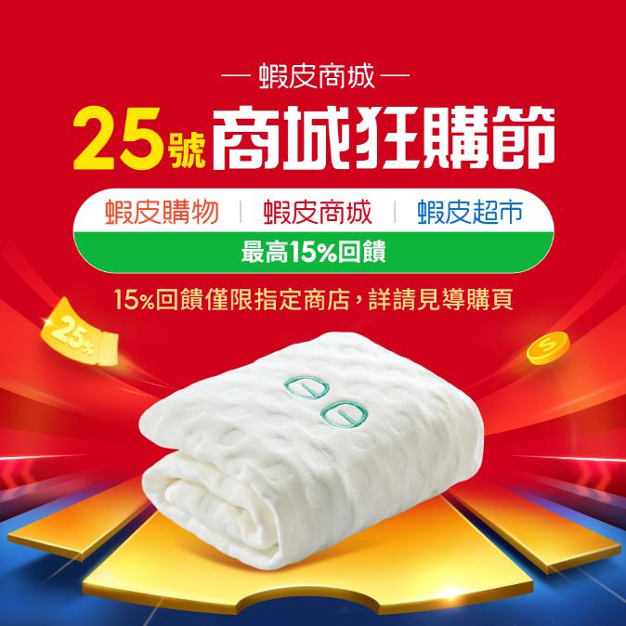 | 注意>>商品圖連結為GD摳圖位置 非BN導引Link | 聯合利華官方旗艦店 Line Point 4% | https://shopee.tw/product-i.21075325.6279130103 | https://down-tw.img.susercontent.com/file/br-11134201-820ln-mlroh19s4oavdc.webp | 聯合利華官方旗艦店 | 4% | 21075325 | 6279130103 | https://shopee.tw/shop/21075325
2026-03-25 | APP首頁Top banner | 1029*357 | 0325_APP首頁Top banner_1029*357 | 蝦皮購物 X 3.25 | 蝦皮購物 蝦皮商城 蝦皮直營 最高15%回饋 15%回饋僅限指定商店，詳請見導購頁 (%數TBC) | 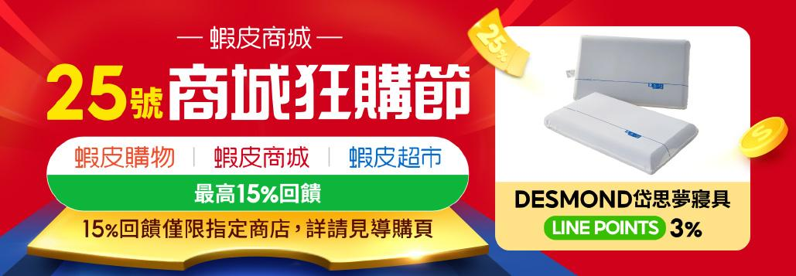 | 注意>>商品圖連結為GD摳圖位置 非BN導引Link | 悠活原力官方旗艦店 Line Point 3% | https://shopee.tw/product-i.1778234.2326210676 | https://down-tw.img.susercontent.com/file/sg-11134201-22100-352ixmk38siv07.webp | 悠活原力官方旗艦店 | 3% | 1778234 | 2326210676 | https://shopee.tw/shop/1778234
2026-03-25 | APP首頁膠囊APP (下半天2) | 1029*249 | 0325_APP首頁膠囊APP (下半天2)_1029*249 | 蝦皮購物 X 3.25 | 蝦皮購物 蝦皮商城 蝦皮直營 最高15%回饋 15%回饋僅限指定商店，詳請見導購頁 (%數TBC) |  | 注意>>商品圖連結為GD摳圖位置 非BN導引Link | 聯合利華官方旗艦店 Line Point 4% | https://shopee.tw/product-i.21075325.28030692278 | https://down-tw.img.susercontent.com/file/br-11134201-820l8-mlrom8hgnytc62.webp | 聯合利華官方旗艦店 | 4% | 21075325 | 28030692278 | https://shopee.tw/shop/21075325
2026-03-25 | 品牌館Top Banner | 1029*600 | 0325_品牌館Top Banner_1029*600 | 蝦皮購物 X 3.25 | 蝦皮購物 蝦皮商城 蝦皮直營 最高15%回饋 15%回饋僅限指定商店，詳請見導購頁 (%數TBC) | 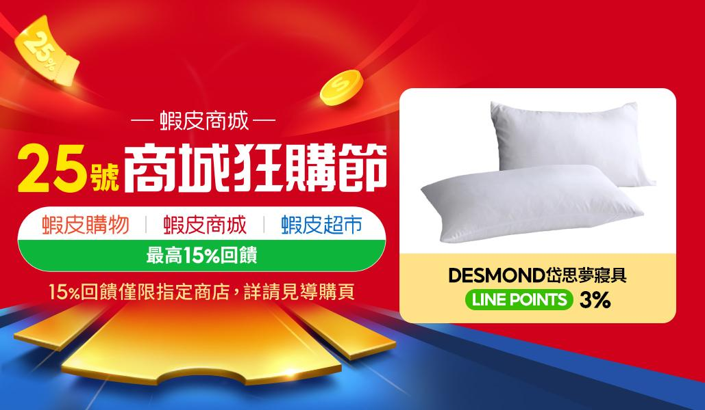 | 注意>>商品圖連結為GD摳圖位置 非BN導引Link | 悠活原力官方旗艦店 Line Point 3% | https://shopee.tw/product-i.1778234.20747686482 | https://down-tw.img.susercontent.com/file/sg-11134201-22100-5buw2p5o8siv7c.webp | 悠活原力官方旗艦店 | 3% | 1778234 | 20747686482 | https://shopee.tw/shop/1778234
2026-03-25 | 好康頻道Top Banner | 1029*357 | 0325_好康頻道Top Banner_1029*357 | 蝦皮購物 X 3.25 | 蝦皮購物 蝦皮商城 蝦皮直營 最高15%回饋 15%回饋僅限指定商店，詳請見導購頁 (%數TBC) | 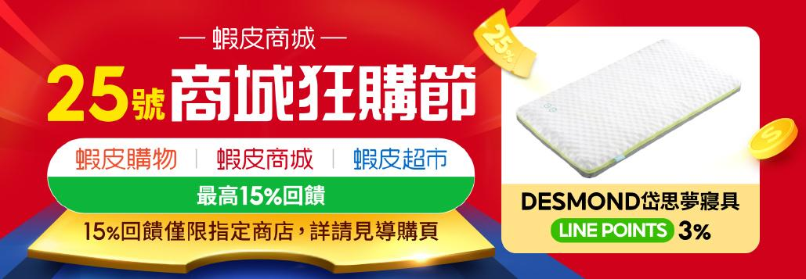 | 商品圖1 連結請放右欄 注意>>商品圖連結為GD摳圖位置 非BN導引Link | 聯合利華官方旗艦店 Line Point 4% | https://shopee.tw/product-i.21075325.19172822888 | https://down-tw.img.susercontent.com/file/tw-11134201-820l5-mlrohdymy7eo55.webp | 聯合利華官方旗艦店 | 4% | 21075325 | 19172822888 | https://shopee.tw/shop/21075325
2026-03-25 | LINE購物OAPush (分眾) | 1040*1040 | 0325_LINE購物OAPush (分眾)_1040*1040 | 蝦皮購物 X 3.25 | 蝦皮購物 蝦皮商城 蝦皮直營 最高15%回饋 15%回饋僅限指定商店，詳請見導購頁 (%數TBC) |  | 左上1 品名&商品連結請放右欄 (%數TBC) | 悠活原力 穀胱甘肽膠囊 Line Point 3% | https://shopee.tw/product-i.1778234.26879061730 | https://down-tw.img.susercontent.com/file/tw-11134207-7rbka-m9seygc7da7b37.webp | 悠活原力官方旗艦店 | 3% | 1778234 | 26879061730 | https://shopee.tw/shop/1778234
 |  |  |  |  |  |  | 中上2 品名&商品連結請放右欄 (%數TBC) | 悠活原力 原力維生素D3 Line Point 3% | https://shopee.tw/product-i.1778234.6107019818 | https://down-tw.img.susercontent.com/file/tw-11134207-7rbk9-m6gljnvvkbdk87.webp | 悠活原力官方旗艦店 | 3% | 1778234 | 6107019818 | https://shopee.tw/shop/1778234
 |  |  |  |  |  |  | 右上3 品名&商品連結請放右欄 (%數TBC) | 悠活原力 蔓越莓私密益生菌 Line Point 3% | https://shopee.tw/product-i.1778234.2326210676 | https://down-tw.img.susercontent.com/file/sg-11134201-22100-352ixmk38siv07.webp | 悠活原力官方旗艦店 | 3% | 1778234 | 2326210676 | https://shopee.tw/shop/1778234
 |  |  |  |  |  |  | 左下4 品名&商品連結請放右欄 (%數TBC) | Vaseline凡士林 全能精華身體乳 Line Point 4% | https://shopee.tw/product-i.21075325.18649893060 | https://down-tw.img.susercontent.com/file/br-11134201-820lj-mlroh534uxafc1.webp | 聯合利華官方旗艦店 | 4% | 21075325 | 18649893060 | https://shopee.tw/shop/21075325
 |  |  |  |  |  |  | 中下5 品名&商品連結請放右欄 (%數TBC) | AHC 玻尿酸精華 Line Point 4% | https://shopee.tw/product-i.21075325.6279130103 | https://down-tw.img.susercontent.com/file/br-11134201-820ln-mlroh19s4oavdc.webp | 聯合利華官方旗艦店 | 4% | 21075325 | 6279130103 | https://shopee.tw/shop/21075325
 |  |  |  |  |  |  | 右下6 品名&商品連結請放右欄 (%數TBC) | LUX麗仕 小氣泡爽膚沐浴露 Line Point 4% | https://shopee.tw/product-i.21075325.28030692278 | https://down-tw.img.susercontent.com/file/br-11134201-820l8-mlrom8hgnytc62.webp | 聯合利華官方旗艦店 | 4% | 21075325 | 28030692278 | https://shopee.tw/shop/21075325

Network_4.5-4.18
PIC | Zoe |  |  | 版本號 | 更新日 | 更新重點 |  |  | GD完工路徑
活動時間 | 4/5-4/18 |  |  | V1 |  | AMS於 3/16 EOD 提供套品資訊 |  |  | G:\共用雲端硬碟\EXT_TWN_SHP_外部-2026-H1\04\0418\BC_GAME\Big campaign\0418_會員日\08_Affiliate\02_network
美術Deadline | 2026-03-20
工作項目名稱 | 2026.4.18 會員日__Network
需求總覽/媒體 | Network
張數 | 151
DDL
Note
行銷目標 | 活動等級 | 2026.4.18 會員日__Network |  |  |  |  | 公式
 | 行銷重點 | 2026.4.18 會員日__Network |  |  |  |  | 公式
 | 目標客群 | 2026.4.18 會員日__Network |  |  |  |  | 公式
 | 備註 | 1. 美術工單請參考這裡 2. 素材路徑請GD提供，並依店家分類資料夾，感謝!
 |  |  |  |  |  |  |  | (Formula) | (input) |  |  | vlookup用
廣告走期 | 曝光媒體 | K數 | 尺寸 | 檔案命名 | 文字 *藍字可以特別強調 | 商品/美術路徑 | 組合 | 店家 | LOGO | 示意圖 | 一校(若沒問題請填寫ok) | (input) | (Formula) | (Formula)
4/5-4/18 | Affiliate | <150K (jpg) | 160x600 | affiliate_160x600_1 | 可參考此路徑之素材 G:\共用雲端硬碟\EXT_TWN_SHP_外部-2025-H2\08\0818\BC_GAME\Big campaign\8.18_會員日\07_OM\03_Network 改 4.18 logo+USP 並放入店家LOGO 一組六個尺寸 | 如右 | 1 | 三得利官方直營旗艦店 | https://down-aka-tw.img.susercontent.com/tw-11134216-7r98s-lw6uwq2sx06edd_tn.webp |  |  | 1240109430 | 三得利官方直營旗艦店 | 10.00%
 |  |  | 360 X 640 | affiliate_360 X 640_1 |  |  |  |  |  |  |  | 52634116 | IRIYA伊麗雅官方旗艦館 | 7.50%
 |  |  | 640 X 360 | affiliate_640 X 360_1 |  |  |  |  |  |  |  | 945501615 | INTO YOU 官方旗艦店 | 7.50%
 |  |  | 728 X 90 | affiliate_728 X 90_1 |  |  |  | https://shopee.tw/shop/1240109430 |  |  |  | 381213690 | Kinloch Anderson Sparkling休閒館 | 5.00%
 |  |  | 1200 X 628 | affiliate_1200 X 628_1 |  |  |  |  |  |  |  | 1674873 | PINK LADY內睡衣．Since 1995 | 6.00%
 |  |  | 1080×1080 | affiliate_1080×1080_1 |  |  |  |  |  |  |  | 79653939 | SWEAR思薇爾_官方直營 | 5.00%
 |  |  | 160x600 | affiliate_160x600_2 |  |  | 2 | IRIYA伊麗雅官方旗艦館 | https://down-aka-tw.img.susercontent.com/19fd266f73947acdf0ae3e1a5cbe490a_tn.webp |  |  | 3502133 | 樂仔小舖(˶‾᷄ ⁻̫ ‾᷅˵) | 5.00%
 |  |  | 360 X 640 | affiliate_360 X 640_2 |  |  |  |  |  |  |  | 1255215573 | Tommy Hilfiger 官方旗艦店 | 4.00%
 |  |  | 640 X 360 | affiliate_640 X 360_2 |  |  |  |  |  |  |  | 62935170 | NASA SPACE｜國際選品 | 4.00%
 |  |  | 728 X 90 | affiliate_728 X 90_2 |  |  |  | https://shopee.tw/shop/52634116 |  |  |  | 2118039 | EnamoR恩娜茉兒-官方旗艦店 | 4.00%
 |  |  | 1200 X 628 | affiliate_1200 X 628_2 |  |  |  |  |  |  |  | 5212303 | 買到戀愛-BUYLOVE | 4.00%
 |  |  | 1080×1080 | affiliate_1080×1080_2 |  |  |  |  |  |  |  | 24431361 | SOFT LIGHT 舒芙蕾輕盈內衣 | 4.00%
 |  |  | 160x600 | affiliate_160x600_3 |  |  | 3 | INTO YOU 官方旗艦店 | https://down-aka-tw.img.susercontent.com/tw-11134216-7rask-m0oe26qqh1471c_tn.webp |  |  | 572527554 | Ladies 蕾黛絲官方旗艦店 | 4.00%
 |  |  | 360 X 640 | affiliate_360 X 640_3 |  |  |  |  |  |  |  | 1046047203 | myBRA 官方品牌館 | 4.00%
 |  |  | 640 X 360 | affiliate_640 X 360_3 |  |  |  |  |  |  |  | 1541576883 | Keywear奇威官方旗艦店 | 4.00%
 |  |  | 728 X 90 | affiliate_728 X 90_3 |  |  |  | https://shopee.tw/shop/945501615 |  |  |  | 50662979 | 蝦皮直送 生活超市 | 0.00%
 |  |  | 1200 X 628 | affiliate_1200 X 628_3
 |  |  | 1080×1080 | affiliate_1080×1080_3
 |  |  | 160x600 | affiliate_160x600_4 |  |  | 4 | Kinloch Anderson Sparkling休閒館 | https://down-aka-tw.img.susercontent.com/tw-11134216-7r98t-lvbmyjcrc5f2bc_tn.webp
 |  |  | 360 X 640 | affiliate_360 X 640_4
 |  |  | 640 X 360 | affiliate_640 X 360_4
 |  |  | 728 X 90 | affiliate_728 X 90_4 |  |  |  | https://shopee.tw/shop/381213690
 |  |  | 1200 X 628 | affiliate_1200 X 628_4
 |  |  | 1080×1080 | affiliate_1080×1080_4
 |  |  | 160x600 | affiliate_160x600_5 |  |  | 5 | PINK LADY內睡衣．Since 1995 | https://down-aka-tw.img.susercontent.com/90f7df067edaed601185978ac02ebfbd_tn.webp
 |  |  | 360 X 640 | affiliate_360 X 640_5
 |  |  | 640 X 360 | affiliate_640 X 360_5
 |  |  | 728 X 90 | affiliate_728 X 90_5 |  |  |  | https://shopee.tw/shop/1674873
 |  |  | 1200 X 628 | affiliate_1200 X 628_5
 |  |  | 1080×1080 | affiliate_1080×1080_5
 |  |  | 160x600 | affiliate_160x600_6 |  |  | 6 | SWEAR思薇爾_官方直營 | https://down-aka-tw.img.susercontent.com/ea0450460b4baba0d19a8c86d647b627_tn.webp
 |  |  | 360 X 640 | affiliate_360 X 640_6
 |  |  | 640 X 360 | affiliate_640 X 360_6
 |  |  | 728 X 90 | affiliate_728 X 90_6 |  |  |  | https://shopee.tw/shop/79653939
 |  |  | 1200 X 628 | affiliate_1200 X 628_6
 |  |  | 1080×1080 | affiliate_1080×1080_6
 |  |  | 160x600 | affiliate_160x600_7 |  |  | 7 | 樂仔小舖(˶‾᷄ ⁻̫ ‾᷅˵) | https://down-aka-tw.img.susercontent.com/084416673545f0524c963baed26574ba_tn.webp
 |  |  | 360 X 640 | affiliate_360 X 640_7
 |  |  | 640 X 360 | affiliate_640 X 360_7
 |  |  | 728 X 90 | affiliate_728 X 90_7 |  |  |  | https://shopee.tw/shop/3502133
 |  |  | 1200 X 628 | affiliate_1200 X 628_7
 |  |  | 1080×1080 | affiliate_1080×1080_7
 |  |  | 160x600 | affiliate_160x600_8 |  |  | 8 | Tommy Hilfiger 官方旗艦店 | https://down-aka-tw.img.susercontent.com/tw-11134216-7rasm-m1h04pwzxlvv57_tn.webp
 |  |  | 360 X 640 | affiliate_360 X 640_8
 |  |  | 640 X 360 | affiliate_640 X 360_8
 |  |  | 728 X 90 | affiliate_728 X 90_8 |  |  |  | https://shopee.tw/shop/1255215573
 |  |  | 1200 X 628 | affiliate_1200 X 628_8
 |  |  | 1080×1080 | affiliate_1080×1080_8
 |  |  | 160x600 | affiliate_160x600_9 |  |  | 9 | NASA SPACE｜國際選品 | https://down-aka-tw.img.susercontent.com/tw-11134216-81ztc-mj5ba9zn8jk74b_tn.webp
 |  |  | 360 X 640 | affiliate_360 X 640_9
 |  |  | 640 X 360 | affiliate_640 X 360_9
 |  |  | 728 X 90 | affiliate_728 X 90_9 |  |  |  | https://shopee.tw/shop/62935170
 |  |  | 1200 X 628 | affiliate_1200 X 628_9
 |  |  | 1080×1080 | affiliate_1080×1080_9
 |  |  | 160x600 | affiliate_160x600_10 |  |  | 10 | EnamoR恩娜茉兒-官方旗艦店 | https://down-aka-tw.img.susercontent.com/tw-11134216-81zti-meqsu679xon672_tn.webp
 |  |  | 360 X 640 | affiliate_360 X 640_10
 |  |  | 640 X 360 | affiliate_640 X 360_10
 |  |  | 728 X 90 | affiliate_728 X 90_10 |  |  |  | https://shopee.tw/shop/2118039
 |  |  | 1200 X 628 | affiliate_1200 X 628_10
 |  |  | 1080×1080 | affiliate_1080×1080_10
 |  |  | 160x600 | affiliate_160x600_11 |  |  | 11 | 買到戀愛-BUYLOVE | https://down-aka-tw.img.susercontent.com/7abeaf19e27c1753c542cf0bc22490ab_tn.webp
 |  |  | 360 X 640 | affiliate_360 X 640_11
 |  |  | 640 X 360 | affiliate_640 X 360_11
 |  |  | 728 X 90 | affiliate_728 X 90_11 |  |  |  | https://shopee.tw/shop/5212303
 |  |  | 1200 X 628 | affiliate_1200 X 628_11
 |  |  | 1080×1080 | affiliate_1080×1080_11
 |  |  | 160x600 | affiliate_160x600_12 |  |  | 12 | SOFT LIGHT 舒芙蕾輕盈內衣 | https://down-aka-tw.img.susercontent.com/tw-11134216-820ld-mk3i7ddgs7b601_tn.webp
 |  |  | 360 X 640 | affiliate_360 X 640_12
 |  |  | 640 X 360 | affiliate_640 X 360_12
 |  |  | 728 X 90 | affiliate_728 X 90_12 |  |  |  | https://shopee.tw/shop/24431361
 |  |  | 1200 X 628 | affiliate_1200 X 628_12
 |  |  | 1080×1080 | affiliate_1080×1080_12
 |  |  | 160x600 | affiliate_160x600_13 |  |  | 13 | Ladies 蕾黛絲官方旗艦店 | https://down-aka-tw.img.susercontent.com/f2ca64bfeee1a23cecbc31de8f51698e_tn.webp
 |  |  | 360 X 640 | affiliate_360 X 640_13
 |  |  | 640 X 360 | affiliate_640 X 360_13
 |  |  | 728 X 90 | affiliate_728 X 90_13 |  |  |  | https://shopee.tw/shop/572527554
 |  |  | 1200 X 628 | affiliate_1200 X 628_13
 |  |  | 1080×1080 | affiliate_1080×1080_13
 |  |  | 160x600 | affiliate_160x600_14 |  |  | 14 | myBRA 官方品牌館 | https://down-aka-tw.img.susercontent.com/tw-11134216-7ras9-m62815162wnh76_tn.webp
 |  |  | 360 X 640 | affiliate_360 X 640_14
 |  |  | 640 X 360 | affiliate_640 X 360_14
 |  |  | 728 X 90 | affiliate_728 X 90_14 |  |  |  | https://shopee.tw/shop/1046047203
 |  |  | 1200 X 628 | affiliate_1200 X 628_14
 |  |  | 1080×1080 | affiliate_1080×1080_14
 |  |  | 160x600 | affiliate_160x600_15 |  |  | 15 | Keywear奇威官方旗艦店 | https://down-aka-tw.img.susercontent.com/tw-11134004-7rbkb-m9qotrrfisivd6_tn.webp
 |  |  | 360 X 640 | affiliate_360 X 640_15
 |  |  | 640 X 360 | affiliate_640 X 360_15
 |  |  | 728 X 90 | affiliate_728 X 90_15 |  |  |  | https://shopee.tw/shop/1541576883
 |  |  | 1200 X 628 | affiliate_1200 X 628_15
 |  |  | 1080×1080 | affiliate_1080×1080_15
 |  |  | 160x600 | affiliate_160x600_16 |  |  | 16 | 不需品牌露出 有大促活動即可 |  |  | 少了 300x600 468x60 兩個尺寸
 |  |  | 360 X 640 | affiliate_360 X 640_16
 |  |  | 640 X 360 | affiliate_640 X 360_16
 |  |  | 728 X 90 | affiliate_728 X 90_16
 |  |  | 1200 X 628 | affiliate_1200 X 628_16
 |  |  | 1080×1080 | affiliate_1080×1080_16
 |  |  | 1500x200 | affiliate_1500x200_16
 |  |  | 600x1200 | affiliate_600x1200_16
 |  |  | 672x560 | affiliate_672x560_16
 |  |  | 300x600 | affiliate_300x600_16

 |  |  | 468x60 | affiliate_468x60_16
 |  |  | 1000x1000 | affiliate_1000x1000_17 |  |  | 17 | 不需品牌露出 有大促活動即可
 |  |  | 1500x1000 | affiliate_1500x1000_17
4/5-4/18 |  | <150K (jpg) | 1200 X 628 | BigGo_1200 X 628_1 | 左邊留 4.18 Logo+USP 右邊如版配參考 上方放強調"現金回饋 X%" 下方維持CTA 逛逛去 中間放店家LOGO 一組3個尺寸 | 如右 | 1 | 圖檔&店家同上面第1間 | 10.0%
 |  |  | 250x500 | BigGo_250x500_1
 |  |  | 1080×1080 | BigGo_1080×1080_1
 |  |  | 1200 X 628 | BigGo_1200 X 628_2 |  |  | 2 | 圖檔&店家同上面第2間 | 7.5%
 |  |  | 250x500 | BigGo_250x500_2
 |  |  | 1080×1080 | BigGo_1080×1080_2
 |  |  | 1200 X 628 | BigGo_1200 X 628_3 |  |  | 3 | 圖檔&店家同上面第3間 | 7.5%
 |  |  | 250x500 | BigGo_250x500_3
 |  |  | 1080×1080 | BigGo_1080×1080_3
 |  |  | 1200 X 628 | BigGo_1200 X 628_4 |  |  | 4 | 圖檔&店家同上面第4間 | 5.0%
 |  |  | 250x500 | BigGo_250x500_4
 |  |  | 1080×1080 | BigGo_1080×1080_4
 |  |  | 1200 X 628 | BigGo_1200 X 628_5 |  |  | 5 | 圖檔&店家同上面第5間 | 6.0%
 |  |  | 250x500 | BigGo_250x500_5
 |  |  | 1080×1080 | BigGo_1080×1080_5
 |  |  | 1200 X 628 | BigGo_1200 X 628_6 |  |  | 6 | 圖檔&店家同上面第6間 | 5.0%
 |  |  | 250x500 | BigGo_250x500_6
 |  |  | 1080×1080 | BigGo_1080×1080_6
 |  |  | 1200 X 628 | BigGo_1200 X 628_7 |  |  | 7 | 圖檔&店家同上面第7間 | 5.0%
 |  |  | 250x500 | BigGo_250x500_7
 |  |  | 1080×1080 | BigGo_1080×1080_7
 |  |  | 1200 X 628 | BigGo_1200 X 628_8 |  |  | 8 | 圖檔&店家同上面第8間 | 4.0%
 |  |  | 250x500 | BigGo_250x500_8
 |  |  | 1080×1080 | BigGo_1080×1080_8
 |  |  | 1200 X 628 | BigGo_1200 X 628_9 |  |  | 9 | 圖檔&店家同上面第9間 | 4.0%
 |  |  | 250x500 | BigGo_250x500_9
 |  |  | 1080×1080 | BigGo_1080×1080_9
 |  |  | 1200 X 628 | BigGo_1200 X 628_10 |  |  | 10 | 圖檔&店家同上面第10間 | 4.0%
 |  |  | 250x500 | BigGo_250x500_10
 |  |  | 1080×1080 | BigGo_1080×1080_10
 |  |  | 1200 X 628 | BigGo_1200 X 628_11 |  |  | 11 | 圖檔&店家同上面第11間 | 4.0%
 |  |  | 250x500 | BigGo_250x500_11
 |  |  | 1080×1080 | BigGo_1080×1080_11
 |  |  | 1200 X 628 | BigGo_1200 X 628_12 |  |  | 12 | 圖檔&店家同上面第12間 | 4.0%
 |  |  | 250x500 | BigGo_250x500_12
 |  |  | 1080×1080 | BigGo_1080×1080_12
 |  |  | 1200 X 628 | BigGo_1200 X 628_13 |  |  | 13 | 圖檔&店家同上面第13間 | 4.0%
 |  |  | 250x500 | BigGo_250x500_13
 |  |  | 1080×1080 | BigGo_1080×1080_13
 |  |  | 1200 X 628 | BigGo_1200 X 628_14 |  |  | 14 | 圖檔&店家同上面第14間 | 4.0%
 |  |  | 250x500 | BigGo_250x500_14
 |  |  | 1080×1080 | BigGo_1080×1080_14
 |  |  | 1200 X 628 | BigGo_1200 X 628_15 |  |  | 15 | 圖檔&店家同上面第15間 | 4.0%
 |  |  | 250x500 | BigGo_250x500_15
 |  |  | 1080×1080 | BigGo_1080×1080_15
 |  |  | 1200*628 | Affiliate_IA_1200*628_1 | 上:蝦皮logo+ 4.18 logo with USP 下: 5家AMS Shop logo 最底下: "逛逛去" CTA 詳細請參考K欄layout | 如右 | 1 | 圖檔&店家同上方現金回饋的第1~5間Logo | 無文案 | 
 |  |  | 1200*628 | Affiliate_IA_1200*628_2 |  |  | 2 | 圖檔&店家同上方現金回饋的第6~10間Logo
 |  |  | 1200*628 | Affiliate_IA_1200*628_3 |  |  | 3 | 圖檔&店家同上方現金回饋的第11~15間Logo

